比賽成績
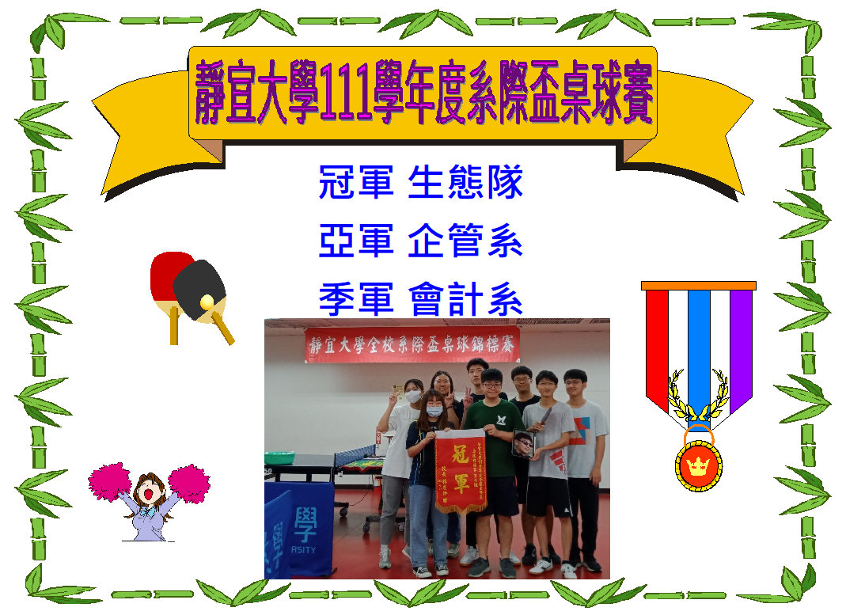

男團賽程表 (3)
靜宜大學111年度全校系際盃桌球錦標賽
男子團體組賽程表
冠軍：生態系 |  |  | 亞軍：企管系 |  |  | 季軍：會計系
 | 3組循環賽，採積分計算
 |  |  |  | 1 企管系

3
1

 |  | (一) |  |  | (三)
1
3

 |  | 2 會計系 |  | 1 (二) 3 | 3 生態系

